配电箱BOM表 线材外包-铜棒
特殊说明
序号 | 阶次 | 物料编码 | 物料名称 | 物料中文描述 | 图片 | 用量 | 单位 | 版本版本版本 (打样阶段版本V0.0X 定型后版本V1.0-VX.0) | 工艺 | 第一厂家 | 第一厂家型号 | 第二厂家 | 第二厂家型号 | 第三厂家 | 第三厂家型号 | 第四厂家 | 第四厂家型号 | 备注
1 |  |  | 底座 | 底座含两个加强筋 |  | 1 | 套 | 定制件 | 焊接/7035内外喷涂
2 |  |  | 上盖 | 上盖含亚克力透明面板 | 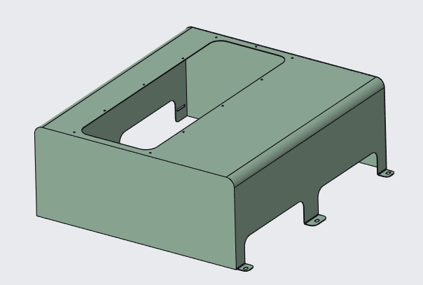 | 1 | 套 | 定制件 | 7035内外喷涂/亚克力固定
3 |  |  | 导轨 | C45镀锌导轨U型长度416mm | 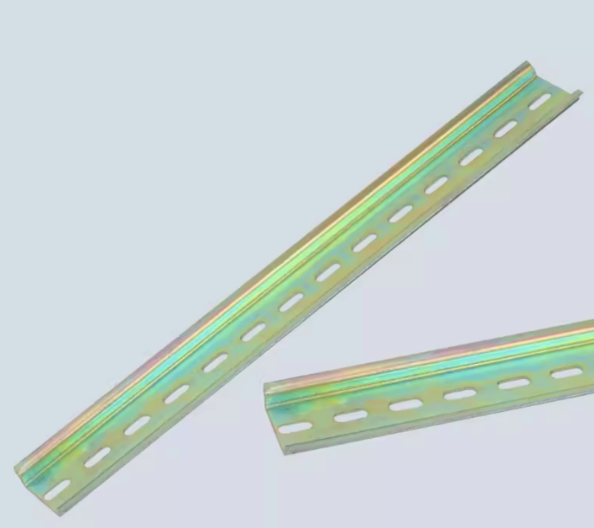 | 2 | mm | 原材料 | 定制件
4 |  |  | 铜牌 L | 非标件 | 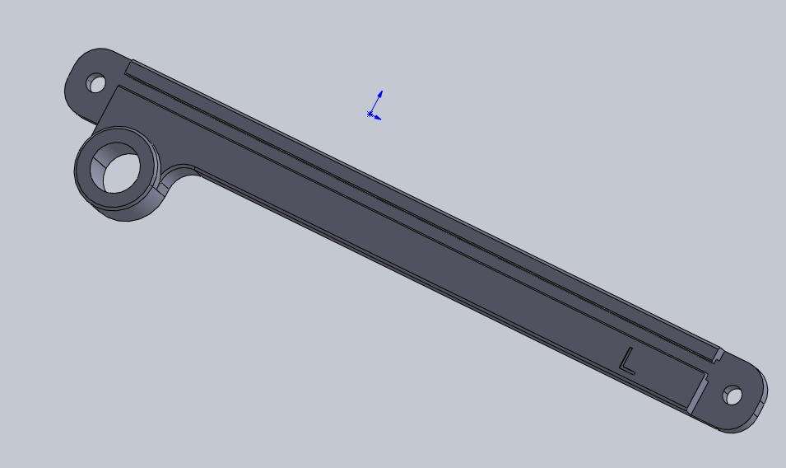 | 1 | 条 | 定制件 | 机加工
5 |  |  | 铜牌 N | 非标件 | 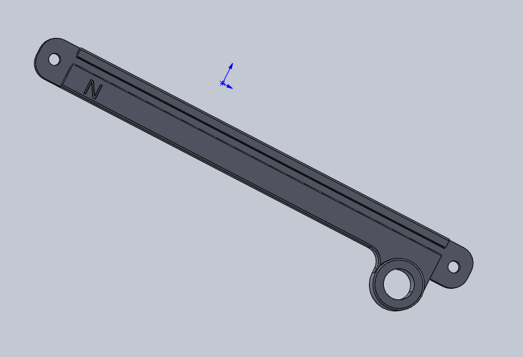 | 1 | 条 | 定制件 | 机加工
 |  |  | 铜针（红色火线连接杆） | 改为4mm²铜柱， 铜鼻子+线鼻子 材料：紫铜 φ4*1m 长度40mm DT-6镀锡 热缩管：红（L） |  | 各12根
6 |  |  | 铜针（蓝色零线连接杆） | 改为4mm²铜柱， 铜鼻子+线鼻子 材料：紫铜 φ4*1m 长度40mm DT-6镀锡 热缩管: 蓝 | 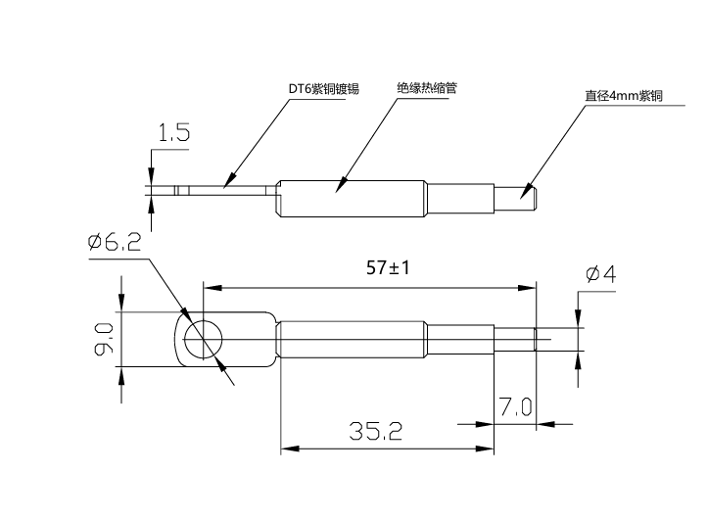 | 各12根 | 根 | 原材料 | 定制件
7 |  |  | 绝缘高压端子 | JYZ20*60;M6 半径：20mm 螺母型 | 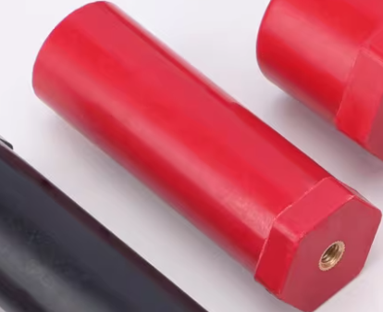 | 2 | 个 | 标准件
8 |  |  |  | JYZ20*65;M6 半径：20mm 螺母型 |  | 2 | 个 | 标准件
9 |  |  |  | JYZ20*25;M6 半径：20mm 半杆M6 |  | 2 | 个 | 标准件
10 |  |  |  | JYZ20*16;M6 半径：20mm 半杆M6 |  | 2 | 个 | 标准件
11 |  |  | 304 不锈钢组合螺丝 | M6X10 | 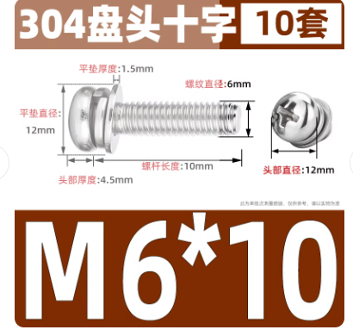 | 4 |  | 标准件
12 |  |  | 304 不锈钢组合螺丝 | 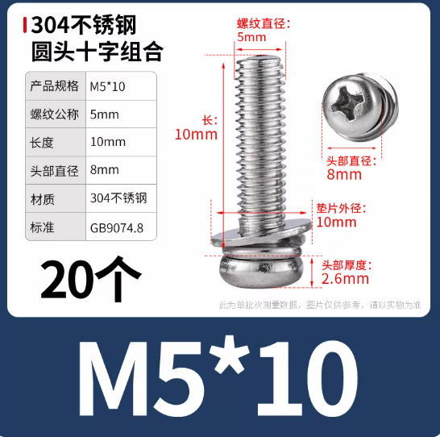 M5X10 |  | 24 | 个 | 标准件
13 |  |  | 菲尼克斯 端子标记标签架 1004322 KLM-A＋ES/KLM 2-GB | 1004322 KLM-A＋ES/KLM 2-GB | 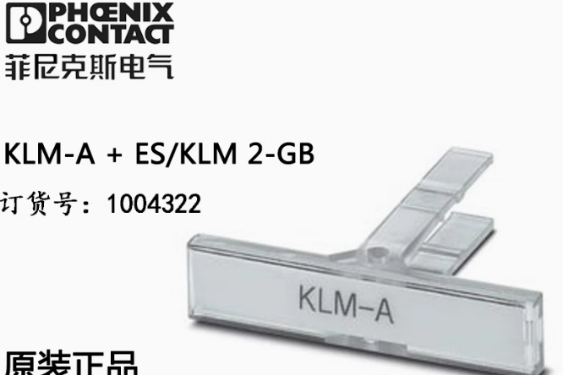 | 12 | 个 | 标准件
14 |  |  | 菲尼克斯 堵头 | EU/K | 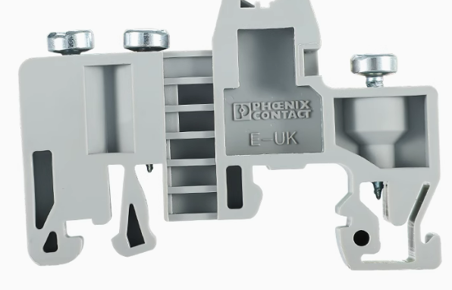 | 15 | 个 | 标准件
15 |  |  | 菲尼克斯 URTK/S-BEN 10 - 分断测试端子 | URTK/S-BEN 10 | 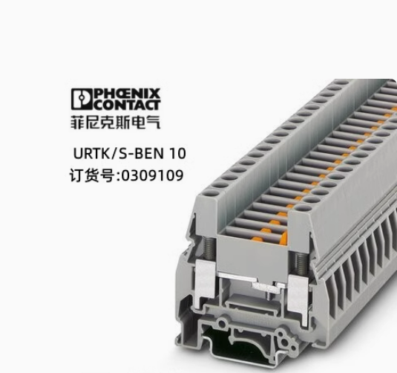 | 48 | 片 | 标准件
16 |  |  | 黄绿端子 | 黄绿端子【USLKG 10 】(铜芯) | 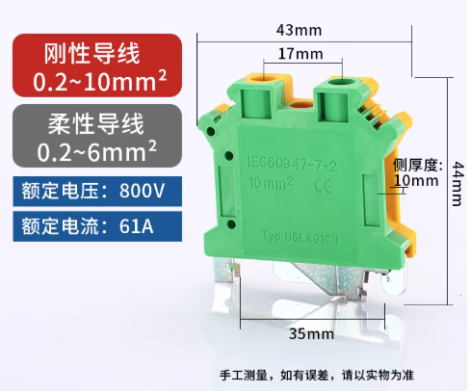 | 12 | 片 | 标准件
17 |  |  | EB 2- 8 - 插拔式桥接件 | EB 2- 8 | 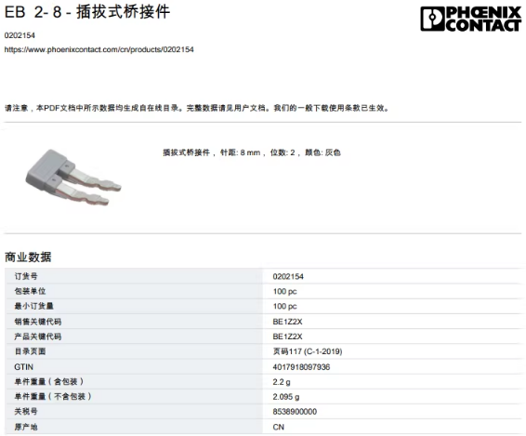 | 24 | 片 | 标准件
18 |  |  | 数字标条 URTK/S-BEN 10 适配 | 1 /1- 12/12 | 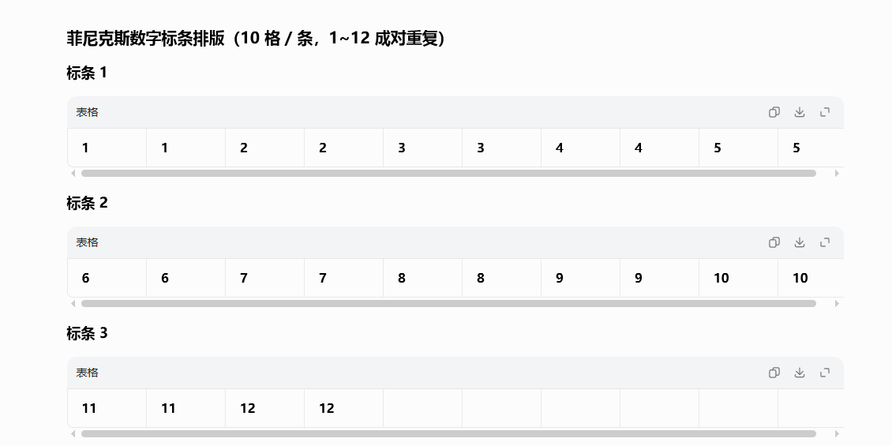 | 2 | 条 | 标准件
20 |  |  | URTK/S-BEN 10 挡板 |  | 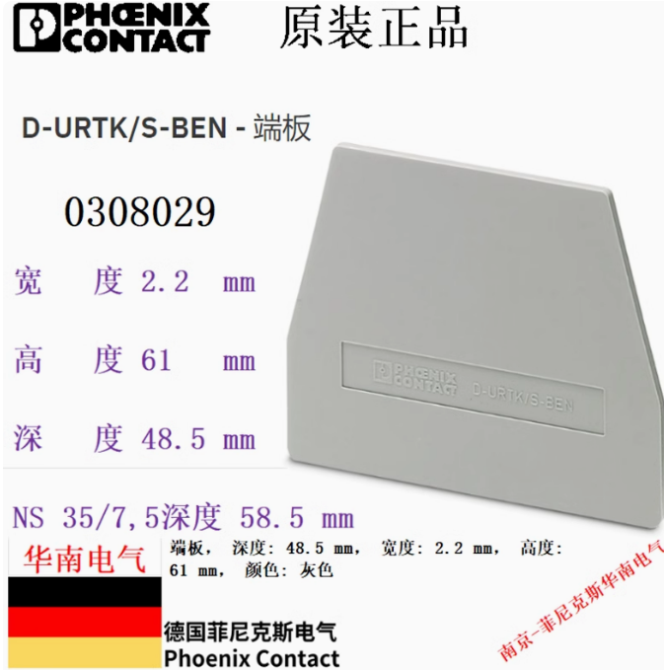 | 24 | 包 | 标准件
23 |  |  | 快插端子前端：红线 | 线材：红 RV10平方 | 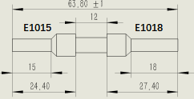 | 12 | 根 | 原材料 |  | 1.8
 |  |  | 快插端子前端：蓝线 | 线材：蓝 RV10平方 |  | 12 | 根 |  |  | 1.8
 |  |  | 快插端子前后：红线 | 线材：红 RV10平方 | 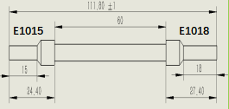 | 11 | 根 |  |  | 2.9
 |  |  | 快插端子前后：蓝线 | 线材：蓝 RV10平方 |  | 11 | 根 |  |  | 2.9
25 |  |  | 快插端子前端：黄绿线 | 线材：黄绿 RV10平方 | 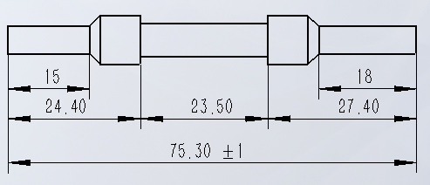 | 12 | 根 |  |  | 2.3
 |  |  | 避开铜排端子-快插端子后：红线 | 线材：红 RV10平方 |  | 1 | 根 |  |  | 3.4
26 |  |  | 避开铜排端子-快插端子后：红线 | 线材：蓝 RV10平方 |  | 1 | 根 |  |  | 3.4
27 |  |  | 避开铜排端子-快插端子后：黄绿线 | 线材：黄绿 RV10平方 |  | 1 | 根 |  |  | 3.5
 |  |  | 快插端子后：黄绿线 | 线材： 黄绿 RV10平方 | 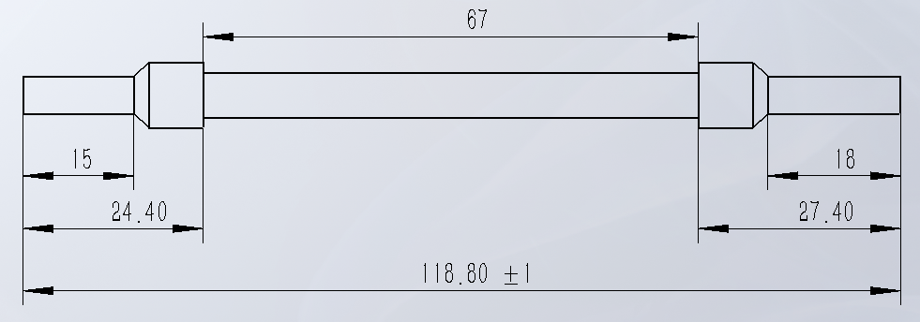 | 11 | 根 | 标准件 |  | 3.4
28 |  |  | 消防灭火装置 | 圆形灭火贴10克【保护0.1立方米】 | 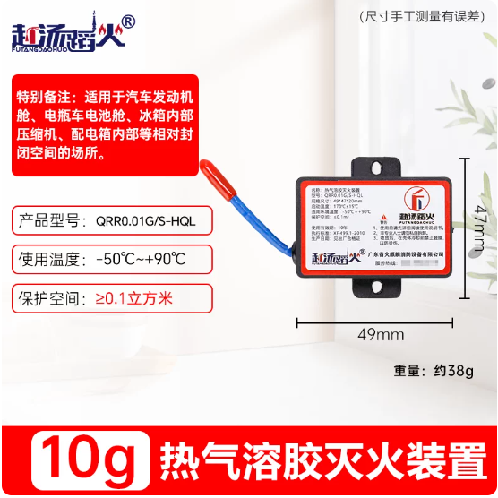 | 2 | 个 | 标准件 |  |  |  | 113.04 | 113.04
29 |  |  | 大电流75A导轨式快速接线端子快接头 | 一进一出红色 红 |  | 24 | 个 | 标准件
30 |  |  | 大电流75A导轨式快速接线端子快接头 | 一进一出蓝色 蓝 | 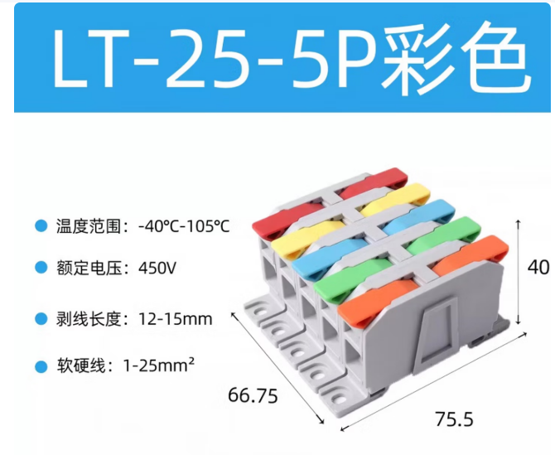 | 24 | 个 | 标准件
31 |  |  | 大电流75A导轨式快速接线端子快接头 | 一进一出绿色 绿 |  | 24 | 个 | 标准件
 |  |  | 尼龙垫片 | 规格尺寸：6*20*1.5mm 材料：尼龙 | 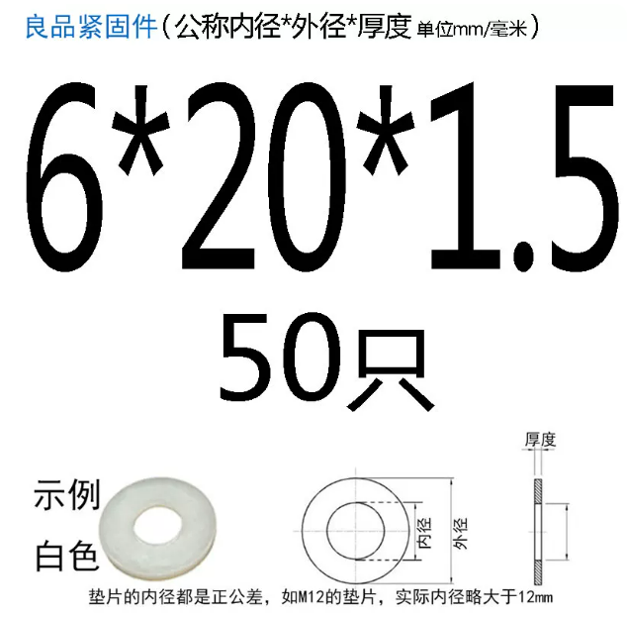 | 4 | 个 | 标准件

Sheet2
